Desviacion de esfuerzo
Medición: | Desviación de esfuerzo
Propósito: | Conocer la deSviación del esfuerzo planeado contra real para tomar acciones preventivas y/o correctivas
Preguntas asociadas: | ¿Cuál es la desviacion del esfuerzo?
Muestra Gráfica
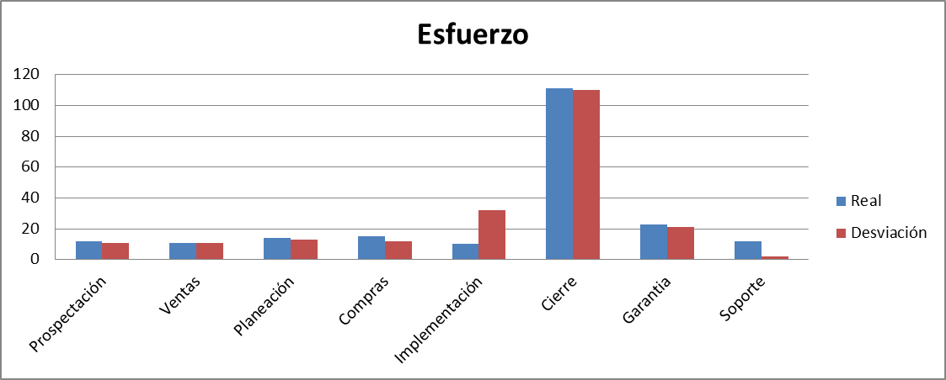 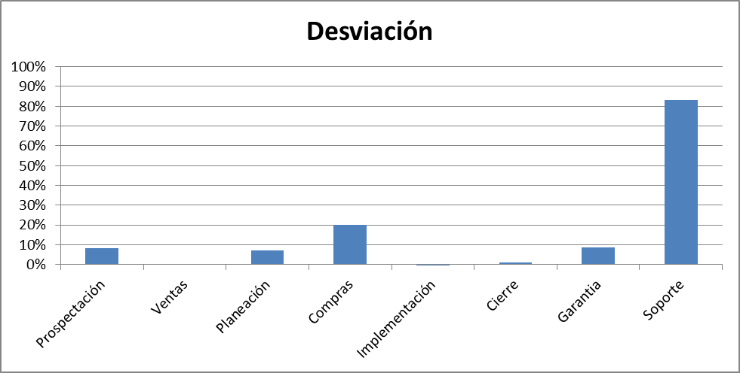
Algoritmo:
Datos Base | Cálculo
Esfuerzo planeado | Desviación de Esfuerzo (Hrs) = esfuerzo planeado - esfuerzo real
Esfuerzo real
Desviación | Desviación(%)= Desviación de Esfuerzo/Esfuerzo planeado
Mecanismo de Recolección y Almacenamiento
Ingresar a Bitrix24 -> mibitrix24 comtpaqi911 -> (mis herramientos) CRM -> click sobre CRM deseado -> click actividades -> click sobre cada actividad -> sección control de tiempo, tomar las horas registradas para cada sección del ciclo de vida , registrar el acomulado total en el documento concentrado de metricas pestaña desviación de esfuerzo.
Periodicidad | Responsable
Quincenal | Calidad
Mecanismo de Análisis:
Frecuencia de Reporte | Mecanismo de Reporte
Quincenal | Reunión de Monitoreo
Responsable de presentar métricas | A quien se presenta el reporte de métricas
Calidad | Dirección
Guía de análisis:
El análisis se hara en base a la grafica de Desviación
Si la desviacion es de 0% a 15% | Se continua con el seguimiento
Si la desvacion es mayor al 15% y menor o igual a 30% | Se monitorea y analiza con dirección, se toman acciones para reducir la desviación
Si la desviación es menor que 0 o Si la desviacion es mayor a 30% | Se analiza con direccion para tomar medidas inmeditas para corregir la desviacion y considerar actualizar la estimación del servicio

Desviación de esfuerzo

 |  | Procesos | Esfuerzo planeado | Esfuerzo real | Desviacion de esfuerzo %
 |  | Ventas | 100 | 80 | -20%
 |  | Planeacion | 234 | 53 | -181%
 |  | Diseño | 543 | 343 | -200%
 |  | Desarrollo | 342 | 331 | -11%
 |  | Entrega | 344 | 434 | 90%
 |  | Monitoreo | 532 | 533 | 1%
 |  | Metricas | 534 | 534 | 0%
 |  | Calidad | 23 | 33 | 10%
 |  | Configuración | 324 | 342 | 18%

Desviacion de costos
Medición: | Desviación de costo
Propósito: | Conocer la desviación del costo planeado contra real para tomar acciones preventivas o correctivas en tiempo.
Prguntas asociadas: | ¿Cuál es la deviacion del costo?
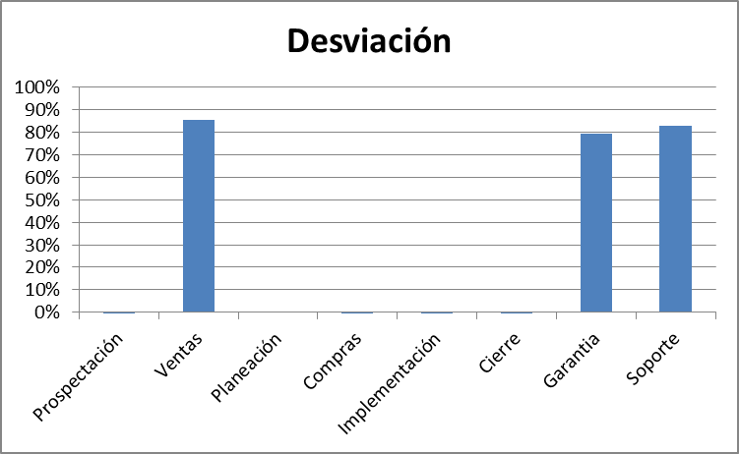
Muestra Gráfica
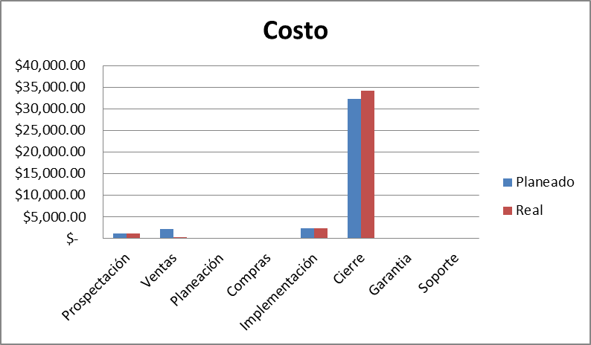
Algoritmo:
Datos Base | Cálculo
Costo planeado | Desviación de Costo($) =costo planeado - costo real
Costo real
Desviación | Desviación(%)= Desviación de costo/Costo planeado
Mecanismo de Recolección y Almacenamiento
Repetir los pasos del mecanismode desviación de esfuerzo solo que esta vez en lugar de calcular el total tomar las horas registradas para cada tarea del ciclo de vida y multiplicar por el costo en horas dependiendo del puesto (se encuentra ubicada en estimación de proyecto pestaña costo por hora personal), finalmente hacer la sumatoria de los costos por horas de cada etapa y registrarlos en la pestaña desviación costos del concentrado de metricas.
Periodicidad | Responsable
Quincenal | Calidad
Mecanismo de Análisis:
Frecuencia de Reporte | Mecanismo de Reporte
Quincenal | Reunión de Monitoreo
Responsable de presentar métricas | A quien se presenta el reporte de métricas
Calidad | Dirección
Guía de análisis:
Si la desviacion es de 0% a 15% | Se continua con el seguimiento
Si la desvacion es mayor al 15% y menor o igual a 30% | Se monitorea y analiza con dirección, se toman acciones para reducir la desviación
Si la desviación es menor que 0 o Si la desviacion es mayor a 30% | Se analiza con direccion para tomar medidas inmeditas para corregir la desviacion y considerar actualizar la estimación del servicio

Desviacion de costos

 |  | Procesos | Costo planeado | Costo real | Desviacion del costo
 |  | Ventas | $3,287.00 | $4,076.00 | $789.00
 |  | Planeacion | $5,344.00 | $4,088.00 | $1,256.00
 |  | Diseño | $3,423.00 | $5,076.00 | $1,653.00
 |  | Desarrollo | $40,000.00 | $37,000.00 | $3,000.00
 |  | Entrega | $5,467.00 | $4,980.00 | $487.00
 |  | Monitoreo | $532.00 | $533.00 | $1.00
 |  | Metricas | $534.00 | $534.00 | $0.00
 |  | Calidad | $900.00 | $1,500.00 | $600.00
 |  | Configuración | $324.00 | $342.00 | $18.00

Apego a Procesos
Medición: | Apego a procesos
Propósito:
Preguntas asociadas: | ¿Cuál es el porcentaje de apego a proceso del proyecto?
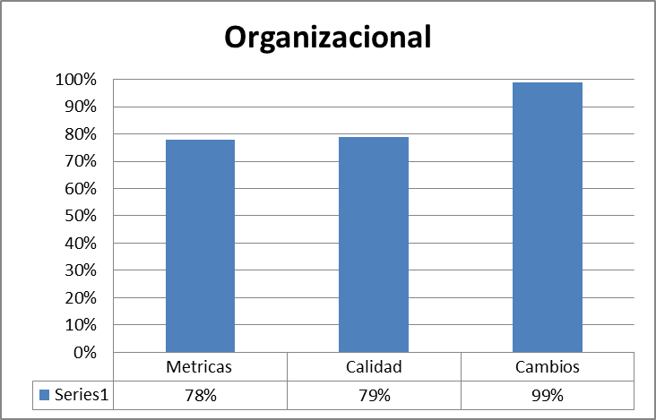
Muestra Gráfica
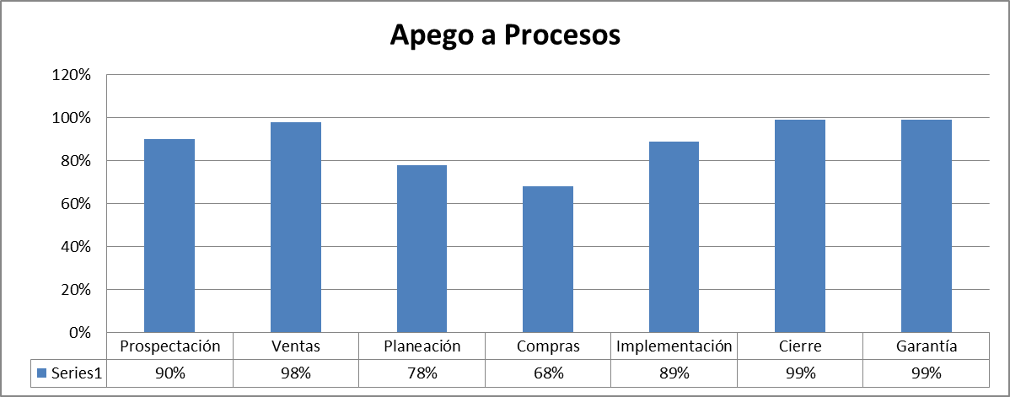
Algoritmo:
Datos Base | Cálculo
Preguntas aprobadas | Porcentaje de apego a procesos = Preguntas aprobadas/total de preguntas
Preguntas no aprobadas
Total de preguntas = (aprobadas + no aprobadas)
Mecanismo de Recolección y Almacenamiento
Ingresar al check list de calidad correspondiente. Tomar el valor ubicado en la pestaña "Resumen" -> seccion Proceso. Registrar los valores acorde a su orden en el archivo concentrado de metricas pestaña "Apego a Procesos"
Periodicidad | Responsable
Quincenal | Calidad
Mecanismo de Análisis:
Frecuencia de Reporte | Mecanismo de Reporte
Quincenal | Reunión de reporte de monitoreo
Responsable de presentar métricas | A quien se presenta el reporte de métricas
Calidad | Dirección
Guía de análisis:
Si es mayor o igual al 80% | Continuar con el seguimiento
Si es menor a 79.9% y mayor a 50% | Analizar cual fue el problema y tomar acciones para aumentar el porcentaje de apego
Si es menor al 49.9 a 0% | Analizar cual fue el problema y tomar acciones inmediatas para aumentar el porcentaje de apego

Apego al proceso
 | Esfuerzo planeado | Esfuerzo real | Desviacion de esfuerzo %
Ventas | 100 | 80 | -20%
Planeacion | 234 | 53 | -181%
Diseño | 543 | 343 | -200%
Desarrollo | 342 | 331 | -11%
Entrega | 344 | 434 | 90%
Monitoreo | 532 | 533 | 1%
Metricas | 534 | 534 | 0%
Calidad | 23 | 33 | 10%
Configuración | 324 | 342 | 18%

 |  | Procesos | Esfuerzo planeado | Esfuerzo real | Desviacion de esfuerzo %
 |  | Ventas | 100 | 80 | -20%
 |  | Planeacion | 234 | 53 | -181%
 |  | Diseño | 543 | 343 | -200%
 |  | Desarrollo | 342 | 331 | -11%
 |  | Entrega | 344 | 434 | 90%
 |  | Monitoreo | 532 | 533 | 1%
 |  | Metricas | 534 | 534 | 0%
 |  | Calidad | 23 | 33 | 10%
 |  | Configuración | 324 | 342 | 18%

Apego a Productos
Medición: | Apego a Productos
Propósito: | Contar con un alto porcentaje de apego a los productos para asegurar una entrega de servicios de calidad
Preguntas asociadas: | ¿Cuál es el apego del equipo de los productos de trabajo del proceso?
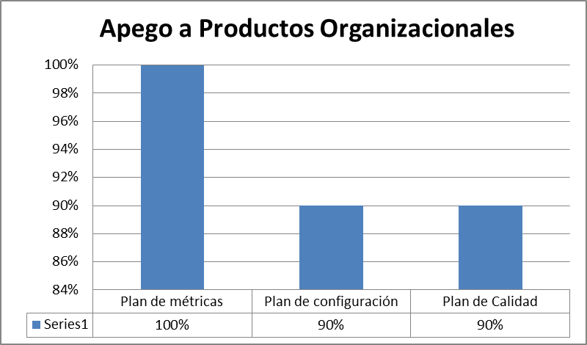
Muestra Gráfica
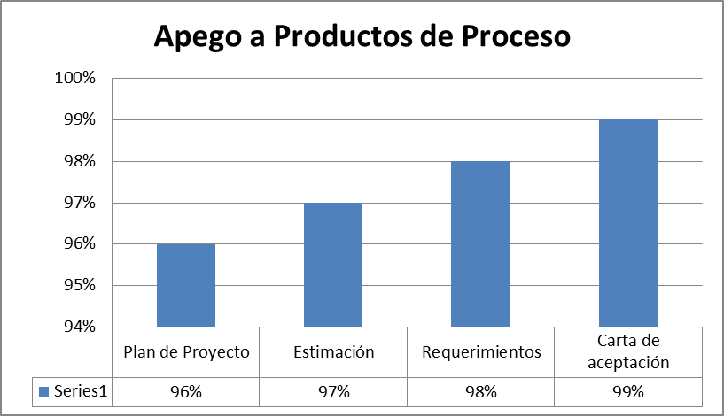
Algoritmo:
Datos Base | Cálculo
Preguntas aprobadas | Porcentaje de apego a productos = Preguntas aprobadas/total de preguntas
Preguntas no aprobadas
Total de preguntas = (aprobadas + no aprobadas)
Mecanismo de Recolección y Almacenamiento
Ingresar al check list de calidad correspondiente. Tomar el valor ubicado en la pestaña "Resumen" -> seccion Productos. Registrar los valores acorde a su orden en el archivo concentrado de metricas pestaña "Apego a Productos"
Periodicidad | Responsable
Quincenal | Calidad
Mecanismo de Análisis:
Frecuencia de Reporte | Mecanismo de Reporte
Quincenal | Reunion de reporte de monitoreo
Responsable de presentar métricas | A quien se presenta el reporte de métricas
Calidad | Dirección
Guía de análisis:
Si es mayor o igual al 80% | Continuar con el seguimiento
Si es menor a 79.9% y mayor a 50% | Analizar cual fue el problema y tomar acciones para aumentar el porcentaje de apego
Si es menor al 49.9 a 0% | Analizar cual fue el problema y tomar acciones inmediatas para aumentar el porcentaje de apego

Apego a productos de trabajo
 | Esfuerzo planeado | Esfuerzo real | Desviacion de esfuerzo %
Ventas | 100 | 80 | -20%
Planeacion | 234 | 53 | -181%
Diseño | 543 | 343 | -200%
Desarrollo | 342 | 331 | -11%
Entrega | 344 | 434 | 90%
Monitoreo | 532 | 533 | 1%
Metricas | 534 | 534 | 0%
Calidad | 23 | 33 | 10%
Configuración | 324 | 342 | 18%

 |  | Procesos | Esfuerzo planeado | Esfuerzo real | Desviacion de esfuerzo %
 |  | Ventas | 100 | 80 | -20%
 |  | Planeacion | 234 | 53 | -181%
 |  | Diseño | 543 | 343 | -200%
 |  | Desarrollo | 342 | 331 | -11%
 |  | Entrega | 344 | 434 | 90%
 |  | Monitoreo | 532 | 533 | 1%
 |  | Metricas | 534 | 534 | 0%
 |  | Calidad | 23 | 33 | 10%
 |  | Configuración | 324 | 342 | 18%

Apego a Auditorias Fisicas
Medición: | Auditorias Físicas
Propósito: | Contar con un apego a la administracion de la configuracion superior al 80% por cada proyecto
Preguntas asociadas: | ¿Cuál es el procentaje de apego al documento de plan de configuracion del proyecto?
Muestra Gráfica
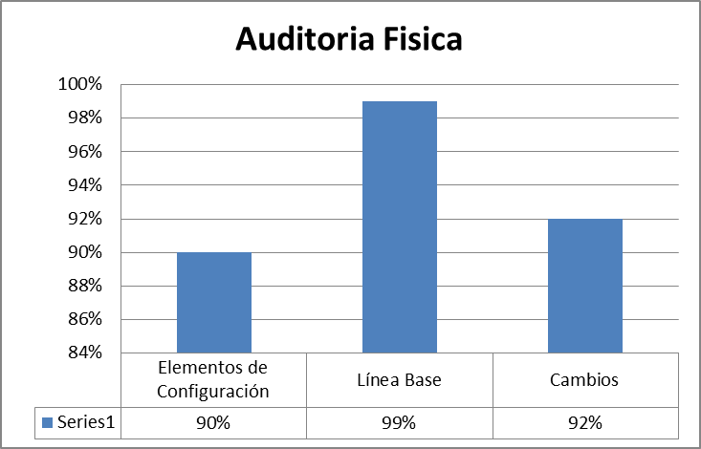
Algoritmo:
Datos Base | Cálculo
Preguntas aprobadas | Porcentaje de apego Fisico = Preguntas aprobadas/total de preguntas
Preguntas no aprobadas
Total de preguntas = (aprobadas + no aprobadas)
Mecanismo de Recolección y Almacenamiento
Ingresar al check list de calidad correspondiente. Tomar el valor ubicado en la pestaña "Resumen" -> seccion Fisicas. Registrar los valores acorde a su orden en el archivo concentrado de metricas pestaña "Fisica"
Periodicidad | Responsable
Quincenal | Calidad
Mecanismo de Análisis:
Frecuencia de Reporte | Mecanismo de Reporte
Quincenal | Reunion de reporte de monitoreo
Responsable de presentar métricas | A quien se presenta el reporte de métricas
Calidad | Dirección
Guía de análisis:
Si es mayor o igual al 80% | Continuar con el seguimiento
Si es menor a 79.9% y mayor a 50% | Analizar cual fue el problema y tomar acciones para aumentar el porcentaje de apego
Si es menor al 49.9 a 0% | Analizar cual fue el problema y tomar acciones inmediatas para aumentar el porcentaje de apego

Apego a calidad fisica
 | Esfuerzo planeado | Esfuerzo real | Desviacion de esfuerzo %
Ventas | 100 | 80 | -20%
Planeacion | 234 | 53 | -181%
Diseño | 543 | 343 | -200%
Desarrollo | 342 | 331 | -11%
Entrega | 344 | 434 | 90%
Monitoreo | 532 | 533 | 1%
Metricas | 534 | 534 | 0%
Calidad | 23 | 33 | 10%
Configuración | 324 | 342 | 18%

 |  | Procesos | Esfuerzo planeado | Esfuerzo real | Desviacion de esfuerzo %
 |  | Ventas | 100 | 80 | -20%
 |  | Planeacion | 234 | 53 | -181%
 |  | Diseño | 543 | 343 | -200%
 |  | Desarrollo | 342 | 331 | -11%
 |  | Entrega | 344 | 434 | 90%
 |  | Monitoreo | 532 | 533 | 1%
 |  | Metricas | 534 | 534 | 0%
 |  | Calidad | 23 | 33 | 10%
 |  | Configuración | 324 | 342 | 18%

Apego a Auditorias Funcionales
Medición: | Auditorias Funcionales
Propósito: | Conocer cual es el apego y consistencia en la generación y uso de las herramientas de trabajo
Prguntas asociadas: | ¿cuál es apego que se tiene al proceso en el area funcional?
Muestra Gráfica
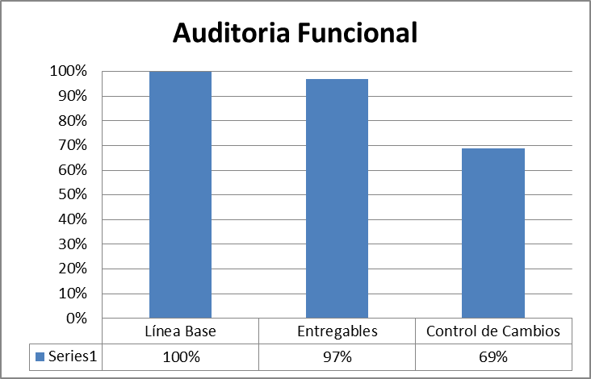
Algoritmo:
Datos Base | Cálculo
Preguntas aprobadas | Porcentaje de apego Funcional = Preguntas aprobadas/total de preguntas
Preguntas no aprobadas
Total de preguntas = (aprobadas + no aprobadas)
Mecanismo de Recolección y Almacenamiento
Ingresar al check list de calidad correspondiente. Tomar el valor ubicado en la pestaña "Resumen" -> seccion Funcionales. Registrar los valores acorde a su orden en el archivo concentrado de metricas pestaña "Funcional"
Periodicidad | Responsable
Quincenal | Calidad
Mecanismo de Análisis:
Frecuencia de Reporte | Mecanismo de Reporte
Quincenal | Reunion de reporte de monitoreo
Responsable de presentar métricas | A quien se presenta el reporte de métricas
Calidad | Dirección
Guía de análisis:
Si es mayor o igual al 80% | Continuar con el seguimiento
Si es menor a 79.9% y mayor a 50% | Analizar cual fue el problema y tomar acciones para aumentar el porcentaje de apego
Si es menor al 49.9 a 0% | Analizar cual fue el problema y tomar acciones inmediatas para aumentar el porcentaje de apego

Apego a calidad funcional
 | Esfuerzo planeado | Esfuerzo real | Desviacion de esfuerzo %
Ventas | 100 | 80 | -20%
Planeacion | 234 | 53 | -181%
Diseño | 543 | 343 | -200%
Desarrollo | 342 | 331 | -11%
Entrega | 344 | 434 | 90%
Monitoreo | 532 | 533 | 1%
Metricas | 534 | 534 | 0%
Calidad | 23 | 33 | 10%
Configuración | 324 | 342 | 18%

 |  | Procesos | Esfuerzo planeado | Esfuerzo real | Desviacion de esfuerzo %
 |  | Ventas | 100 | 80 | -20%
 |  | Planeacion | 234 | 53 | -181%
 |  | Diseño | 543 | 343 | -200%
 |  | Desarrollo | 342 | 331 | -11%
 |  | Entrega | 344 | 434 | 90%
 |  | Monitoreo | 532 | 533 | 1%
 |  | Metricas | 534 | 534 | 0%
 |  | Calidad | 23 | 33 | 10%
 |  | Configuración | 324 | 342 | 18%

Crecimiento anual de ventas
Medición: | Crecimiento anual de ventas
Propósito: | Conocer el apegó a la meta de ventas anuales en la empresa
Preguntas asociadas: | ¿Se esta cumpliendo la cuota establecida de forma quincenal?
Muestra Gráfica
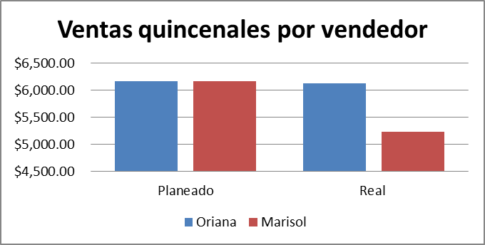 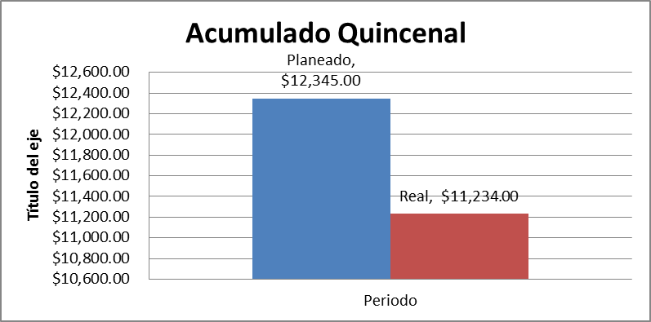
Algoritmo:
Datos Base | Cálculo/Fórmula
Total esperado anual | Venta por empleado = (sumatoria de ventas por empleado) Venta quincenal = suma de ventas por empleado
Acumulado Total
Total obtenido quincenal
Mecanismo de Recolección y Almacenamiento
Hacer la sumatoria total de ventas en la quincena por empleado, para ello tomar los datos almacenados en el documento control de ventas, generar el calculo acorde a la formula definida y registrar los resultados en el concentrado de métricas, pestaña ventas, a su vez integrar los resultados obtenidos en forma global y tambien desglozarlo por empleado.
Periodicidad | Responsable
Quincenal | Calidad
Mecanismo de Análisis:
Frecuencia de Reporte | Mecanismo de Reporte
Quincenal | Reunión de monitoreo
Responsable de presentar métrica | A quien se le presenta el reporte de métricas
Calidad | Dirección
Guía de análisis:
Que el índice de ventas sea mayor o igual a 91% | Seguimiento
Que el índice de ventas sea menor que 90% y mayor o igual a 81% | Crear plan de acción para aumentar el porcentaje de cumplimiento en ventas.
Que el índice de ventas sea menor o igual a 80% | Crear un plan de acción en base a los malos resultados obtenidos.

Índice de Satisfacción
Medición: | Índice de Satisfacción
Propósito: | Conocer si los servicios ofrecidos al cliente cumplen con sus espectativas.
Prguntas asociadas: | ¿Qué índice de satisfacción obtuvimos de parte del cliente?
Muestra Gráfica
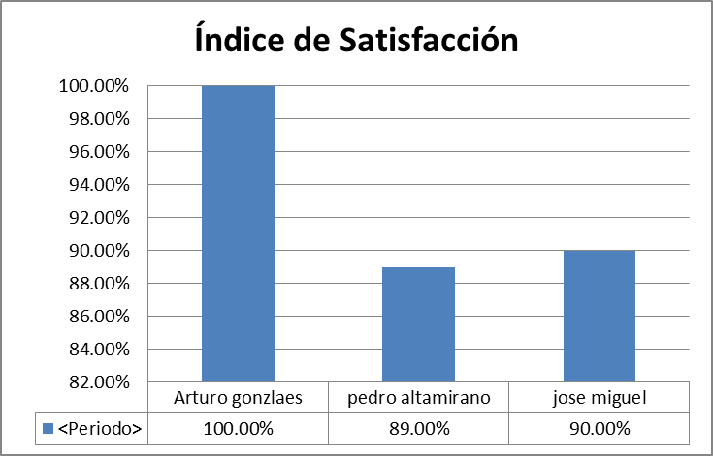
Algoritmo: |  |  | Indice | P1 | P2 | P3 | P4
Datos Base | Cálculo/Fórmula | Proyecto 1 | 3.5 | 2 | 4 | 3 | 5
Calificación por pregunta | Indice de satisfacción=(promedio de calificación de las preguntas) | Proyecto 2 | 4 | 4 | 5 | 3 | 4
Mecanismo de Recolección y Almacenamiento
Ingresar aldocumento ubicado en la URL () buscar el nombre del cliente correspondiente al proyecto, una vez localizado se debera tomar el valor de la ultima colmna del documento en la cual se encuentra el promedio de satisfacción del cliente, dicho resultado deberá ser registrado en el documento concentrado de metricas sección indice de satisfacción
Periodicidad | Responsable
Quincenal | calidad
Mecanismo de Análisis:
Frecuencia de Reporte | Mecanismo de Reporte
Quincenal | Reunión de monitoreo
Responsable de presentar métrica | A quien se le presenta el reporte de métricas
Calidad | Dirección
Guía de análisis:
El análisis se realiza por cada cliente encuestado
Que el índice de satisfacción sea mayor o igual a 85% | Seguimiento
Que el índice de satisfacción sea menor que 85% y mayor o igual a 70% | Crear plan de acción para aumentar el promedio de satisfacción.
Que el índice de satisfacción sea menor a 70% | Crear un plan de acción en base a las bajas calificaciones

